关系图
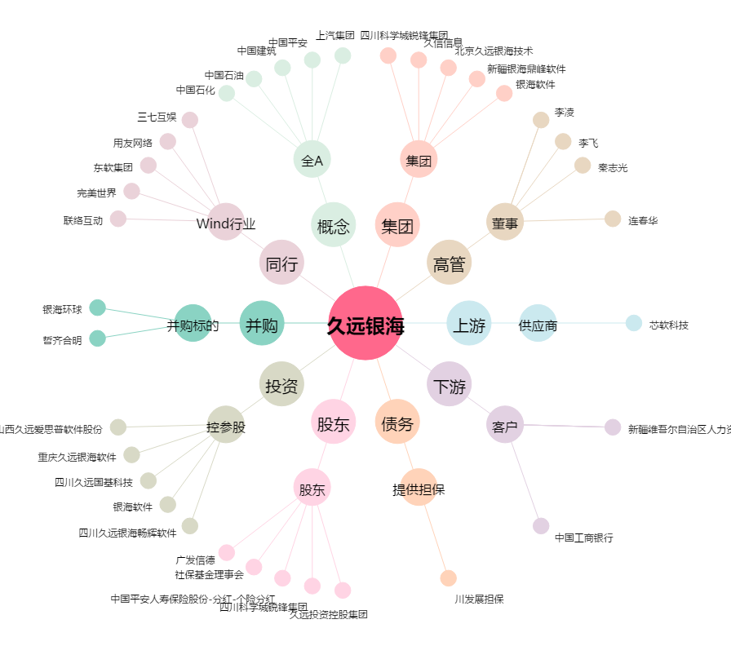
久远银海[002777.SZ] - 关系概览图

